MEMOTRANSAKSI
No. Memo |  | : |  |  |  | Jakarta, 1 Juli 2026
Perihal |  | : | Transaksi PT BRIKONSUL BISNIS INDONESIA
No PO |  | :

MEMO PERSETUJUAN PELAKSANAAN TRANSAKSI

Berdasarkan :
I. | Memo persetujuan credit limit untuk PT BRIKONSUL BISNIS INDONESIA atas no PO

Maka transaksi dapat dilaksanakan dengan detail sebagai berikut :
1. | No. Kartu Lotte Member PT BRIKONSUL BISNIS INDONESIA |  |  | : | 8712-0000-2198-8904
2. | Cust No PT BRIKONSUL BISNIS INDONESIA |  |  | : | 06090010027261
3. | Total jumlah artikel yang ditransaksikan |  |  | :
4. | Total Harga Jual Produk |  |  | :
5. | Total Biaya Delivery |  |  | :
6. | Total transfer |  |  | :
7. | Lokasi transaksi |  |  | :
8. | Rencana transaksi (estimasi) |  |  | :
9. | Data produk |  |  | : | (terlampir)

Memo persetujuan ini digunakan sebagai alat bukti untuk pelaksanaan transaksi di kasir. Demikian memo persetujuan ini dibuat untuk dipergunakan sebagaimana mestinya. |  |  |  |  |  |  | ~

Terima kasih.

Diajukan oleh, Diketahui oleh, Disetujui oleh,

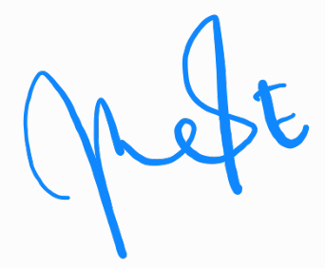

Dina Murdaningrum
Asst Mgr Cust Dev
Elly Erosa
Mgr Cust Dev
Didin Nazmudin
GM Cust Dev
Rizky Aprilianto
Head of Store Support

